Hoja1
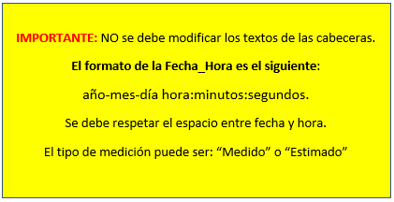
Qafluente | Fecha_Hora | Tipo_de_Medicion
3.5 | 2022-08-16 12:00:00 | Medido
4.1 | 2022-08-16 12:00:00 | Estimado

